상품제안서
WB-707GH 핫핑크골든스트레칭 | 상품코드: F09273

 |  |  |  |  |  |  | 02-412-0044 | www.easy1.co.kr
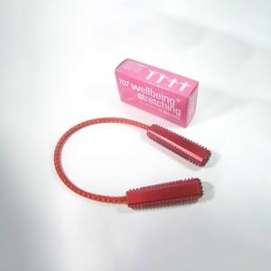

【상세/제작정보】 | .

【인쇄/포장옵션】 | 실크 / 포장지포장

【공급단가】 | 수량 | 300~ | 1,000~ | 2,000~ | 3,000~ | 5,000~
*VAT별도 | 단가 | 2,300원 | 2,210원 | 2,130원 | 2,040원 | 1,990원

【상품 URL】 | https://dev.easy1.co.kr:443/src/goods_detail.php?gdno=9273

